Zagnieżdżanie funkcji Jeżeli
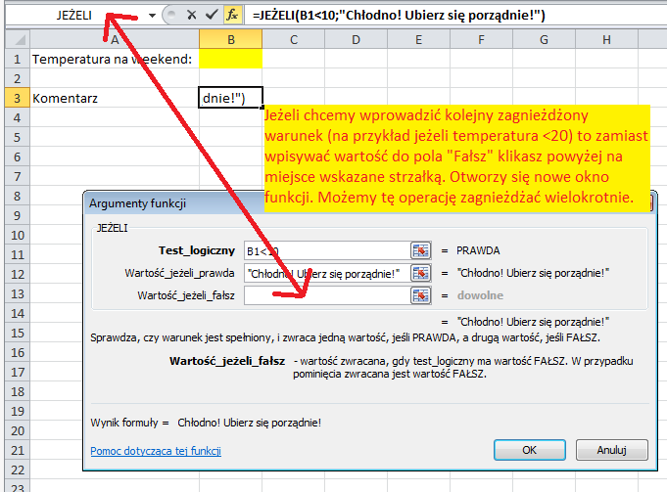
Miejsce na ocenę

 | Brak poprawnie wpisanej oceny!

Zagnieżdżona instrukcja "Jeżeli" | Brak poprawnie wpisanej oceny!

